Prisopregnede 2024-priser
2024-priser
Forudsætning for pristalsopregning: | Maksimumpris | Maksimumpris i Sommerferie | Maksimale gennemsnitspris | Pendler |  | Overskridelse af maksimale gennemsnitspris
Molslinjens tilbudte billetprisreduktion i udbudt færgekontrakt | 0.0% | 0.0% | 51.15% | 0.0% |  | 0.0%
NettoprisIndeks 2014, jf. Danmarks Statistik | 99.4 | 99.4 | 99.4 | 99.4 |  | 99.4
NettoprisIndeks 2018, jf. Danmarks Statistik | 102.6 | 102.6 | 102.6 | 102.6 |  | 102.6
Nettoprisindeks 2022, jf Danmarks statistik | 113.5 | 113.5 | 113.5 | 113.5 |  | 113.5
Skøn 2023, jf. Økonomisk Redegørelse, marts. 2023, tabel B.18 | 4.3% | 4.3% | 4.3% | 4.3% |  | 4.3%
Skøn 2024, jf. Økonomisk Redegørelse, marts. 2023, tabel B.18 | 2.6% | 2.6% | 2.6% | 2.6% |  | 2.6%
Oliepris-regulering, jf. Molslinjens opgørelse af 19. april 2023 | 16.4% | 16.4% | 16.4% | 16.4% |  | 16.4%
Samlet pristalsopregningsfaktor | 1.422 | 1.422 | 0.695 | 1.378 |  | 1.070

Appendiks 1, tabel 1 | 2024-priser | 2024-priser | 2024-priser
 |  |  |  |  | Overskridelse af maksimale gennemsnitspris i 2022 | 2024-priser
Billettype | Maksimumpris | Maksimumpris i Sommerferie | Maksimale gennemsnitspris (inkl. evt. reduktion) |  |  | Reduktion
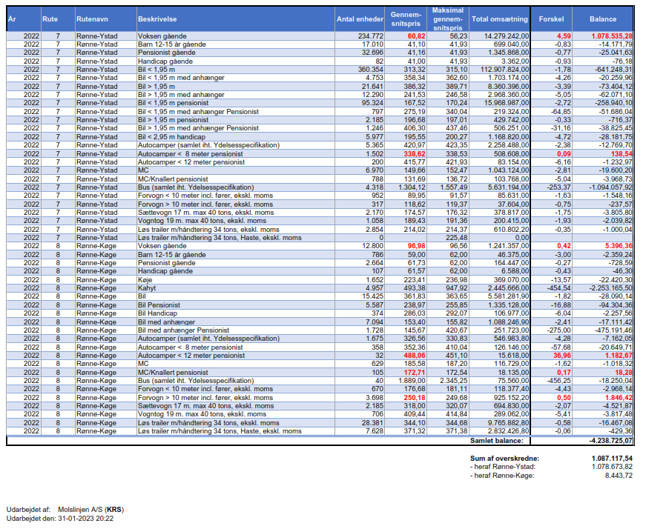
Rønne-Ystad

Gående passagerer
Voksen | 273.05 |  | 81.44 |  | 4.59 | 4.91
Barn 12-15 | 136.53 |  | 60.02 |  | - | -
Barn 0-11 | Gratis |  |  |  | - | -
Pensionist | 136.53 |  | 60.02 |  | - | -
Person med handicap | 136.53 |  | 60.02 |  | - | -
Gruppe, voksen, min. 10 personer (pr. person) | 203.39 |  |  |  | - | -
Gruppe, barn 12-15, min. 10 personer (pr. person) | 109.52 |  |  |  | - | -
 |  |  |  |  | - | -
Personbil |  |  |  |  | - | -
Bil (inkl. 5 personer) | 1,596.93 |  | 453.27 |  | - | -
Høj bil (inkl. 5 personer) | 1,916.32 |  | 564.65 |  | - | -
Bil, pensionist (inkl. 1 pensionist og 1 ledsager) | 514.66 | 798.47 | 243.71 |  | - | -
Høj bil, pensionist (inkl. 1 pensionist og 1 ledsager) | 656.98 | 958.15 | 307.34 |  | - | -
Bil med handicapparkeringskort på maks. 8 m (inkl. 1 person med handicap og 1 ledsager) | 592.43 | 1,019.38 | 286.69 |  | - | -
 |  |  |  |  | - | -
Personbil med anhænger |  |  |  |  | - | -
Bil med anhænger på maks. 12 m (inkl. 5 personer) | 2,343.27 |  | 567.72 |  | - | -
Høj bil med anhænger på maks. 12 m (inkl. 5 personer) | 2,877.79 |  | 495.99 |  | - | -
Bil med anhænger på maks. 12 m, pensionist (inkl. 1 pensionist og 1 ledsager) | 1,045.40 | 1,487.74 | 486.78 |  | - | -
Høj bil med anhænger på maks. 12 m, pensionist (inkl. 1 pensionist og 1 ledsager) | 1,346.93 | 1,901.63 | 626.25 |  | - | -
Længdetillæg pr. ekstra meter (som procentsats af tilhørende billet) | 0.14 |  |  |  | - | -
 |  |  |  |  | - | -
Autocamper |  |  |  |  | - | -
Autocamper på maks. 8 m (inkl. 5 personer) | 2,234.05 |  |  |  | - | -
Autocamper på 8-12 m (inkl. 5 personer) | 2,417.74 |  |  |  | - | -
Autocamper på maks. 8 m og på 8-12 m (inkl. 5 personer) |  |  | 606.04 |  | - | -
Autocamper på maks. 8 m, pensionist (inkl. 1 pensionist og 1 ledsager) | 1,048.24 | 1,435.11 | 484.53 |  | 0.09 | 0.10
Autocamper på 8-12 m, pensionist (inkl. 1 pensionist og 1 ledsager) | 1,334.13 | 1,618.59 | 604.02 |  | - | -
 |  |  |  |  | - | -
Motorcykel eller knallert |  |  |  |  | - | -
Motorcykel eller knallert, pensionist (inkl. 1 pensionist og 1 ledsager) | 445.18 |  | 195.72 |  | - | -
Motorcykel eller knallert (inkl. 2 personer) | 584.57 |  | 218.27 |  | - | -
Tillæg for sidevogn eller anhænger | 170.45 |  |  |  | - | -
 |  |  |  |  | - | -
Cykel |  |  |  |  | - | -
Cykel eller cykelanhænger til voksen | 26.48 |  |  |  | - | -
Cykel eller cykelanhænger til barn 12-15 | 13.24 |  |  |  | - | -
Cykel eller cykelanhænger til barn 0-11 | Gratis |  |  |  | - | -
 |  |  |  |  | - | -
Bus |  |  |  |  | - | -
Bus på op til 10 m (inkl. fører og passagerer) | 7,448.49 |  |  |  | - | -
Bus på 10-14 m (inkl. fører og passagerer) | 8,186.56 |  |  |  | - | -
Bus på over 14 m (inkl. fører og passagerer) | 8,926.27 |  |  |  | - | -
Bus på op til 10 m, på 10-14 m og over 14 m (inkl. fører og passagerer) |  |  | 2,270.31 |  | - | -
Anhænger til bus | 738.06 |  |  |  | - | -
 |  |  |  |  | - | -
Gods |  |  |  |  | - | -
Lastbil på maks. 10 m (inkl. fører), ekskl. moms | 131.09 |  |  |  | - | -
Lastbil på over 10 m (inkl. fører), ekskl. moms | 170.89 |  |  |  | - | -
Sættevogn (inkl. fører), ekskl. moms | 252.42 |  |  |  | - | -
Vogntog (inkl. fører), ekskl. moms | 273.94 |  |  |  | - | -
Løstrailer, ekskl. moms | 159.14 |  |  |  | - | -
Løstrailer, tillæg (hastetrailer), ekskl. moms | 15.92 |  |  |  | - | -
Trailerhåndtering, ekskl. moms | 147.74 |  |  |  | - | -

Andet
Hund, kat og andre smådyr | Gratis

 | 2024-priser |  |  |  |  |  |  | 2018-priser | Aftalt ved tillægskontrakt 1
Pendler | 1-2 rejser | 3-10 rejser | 11-19 rejser | 20-29 rejser | +30 rejser |  | Pendler | 1-2 rejser | 3-10 rejser | 11-19 rejser | 20-29 rejser | +30 rejser
Voksen, Pendler | 101.97 | 101.97 | 60.63 | 60.63 | 60.63 |  | Voksen, Pendler | 74.00 | 74.00 | 44.00 | 44.00 | 44.00
Barn 12-15, Pendler | 50.98 | 50.98 | 30.31 | 30.31 | 30.31 |  | Barn 12-15, Pendler | 37.00 | 37.00 | 22.00 | 22.00 | 22.00
Bil (inkl. 5 personer), Pendler | 1,084.45 | 474.01 | 337.60 | 270.08 | 135.04 |  | Bil (inkl. 5 personer), Pendler | 787.00 | 344.00 | 245.00 | 196.00 | 98.00
Høj bil (inkl. 5 personer), Pendler | 1,220.86 | 609.05 | 337.60 | 337.60 | 337.60 |  | Høj bil (inkl. 5 personer), Pendler | 886.00 | 442.00 | 245.00 | 245.00 | 245.00
Bil med anhænger på maks. 12 m, (inkl. 5 personer), Pendler* | 1,492.32 | 1,084.45 | 582.87 | 582.87 | 582.87 |  | Bil med anhænger på maks. 12 m, (inkl. 5 personer), Pendler* | 1,083.00 | 787.00 | 423.00 | 423.00 | 423.00
Høj bil med anhænger på maks. 12 m, (inkl. 5 personer), Pendler* | 1,831.29 | 1,369.68 | 745.47 | 745.47 | 745.47 |  | Høj bil med anhænger på maks. 12 m, (inkl. 5 personer), Pendler* | 1,329.00 | 994.00 | 541.00 | 541.00 | 541.00
Autocamper på maks. 8 m (inkl. 5 personer), Pendler | 1,424.80 | 881.89 | 487.79 | 487.79 | 487.79 |  | Autocamper på maks. 8 m (inkl. 5 personer), Pendler | 1,034.00 | 640.00 | 354.00 | 354.00 | 354.00
Autocamper på 8-12 m (inkl. 5 personer), Pendler | 1,424.80 | 881.89 | 487.79 | 487.79 | 487.79 |  | Autocamper på 8-12 m (inkl. 5 personer), Pendler | 1,034.00 | 640.00 | 354.00 | 354.00 | 354.00
Motorcykel eller knallert, inkl. sidevogn eller anhænger, (inkl. 2 personer), Pendler | 216.34 | 216.34 | 135.04 | 135.04 | 135.04 |  | Motorcykel eller knallert, inkl. sidevogn eller anhænger, (inkl. 2 personer), Pendler | 157.00 | 157.00 | 98.00 | 98.00 | 98.00
*Længdetillæg pr. ekstra meter (som procentsats af tilhørende billet) | 0.10

Appendiks 1, tabel 1 | 2024-priser | 2024-priser | 2024-priser
 |  |  |  |  | Overskridelse af maksimale gennemsnitspris i 2022 | 2024-priser
Billettype | Maksimumpris | Maksimumpris i Sommerferie | Maksimale gennemsnitspris (inkl. evt. reduktion) |  |  | Reduktion
Rønne-Køge

Gående passagerer
Voksen | 403.78 |  | 137.78 |  | 0.42 | 0.45
Barn 12-15 | 201.90 |  | 88.76 |  | - | -
Barn 0-11 | Gratis |  |  |  | - | -
Pensionist | 201.90 |  | 88.76 |  | - | -
Person med handicap | 201.90 |  | 88.76 |  | - | -
Gruppe, voksen, min. 10 personer (pr. person) | 301.53 |  |  |  | - | -
Gruppe, barn 12-15, min. 10 personer (pr. person) | 167.83 |  |  |  | - | -
 |  |  |  |  | - | -
Køje i kahyt |  |  |  |  | - | -
Køje i kahyt | 393.85 |  |  |  | - | -
Køje til person med handicap (samme pris gælder for 1 ledsager) | 196.93 |  |  |  | - | -
 |  |  |  |  | - | -
Personbil |  |  |  |  | - | -
Bil (inkl. 5 personer) | 2,326.73 |  | 520.59 |  | - | -
Bil pensionist (inkl. 1 pensionist og 1 ledsager) | 779.44 | 1,163.36 | 366.26 |  | - | -
Bil med handicapparkeringskort på maks. 8 m (inkl. 1 person med handicap og 1 ledsager) | 822.46 | 1,742.56 | 418.12 |  | - | -
 |  |  |  |  | - | -
Personbil med anhænger |  |  |  |  | - | -
Bil med anhænger på maks. 12 m (inkl. 5 personer) | 2,866.21 |  | 468.92 |  | - | -
Bil med anhænger på maks. 12 m, pensionist (inkl. 1 pensionist og 1 ledsager) | 1,318.48 | 1,685.44 | 602.21 |  | - | -
Længdetillæg pr. ekstra meter (som procentsats af tilhørende billet) | 0.14 |  |  |  | - | -
 |  |  |  |  | - | -
Autocamper |  |  |  |  | - | -
Autocamper på maks. 8 m (inkl. 5 personer) | 2,829.80 |  |  |  | - | -
Autocamper på 8-12 m (inkl. 5 personer) | 2,963.84 |  |  |  | - | -
Autocamper på maks. 8 m og på 8-12 m (inkl. 5 personer) |  |  | 539.42 |  | - | -
Autocamper på maks. 8 m, pensionist (inkl. 1 pensionist og 1 ledsager) | 1,281.50 | 1,665.52 | 587.00 |  | - | -
Autocamper på 8-12 m, pensionist (inkl. 1 pensionist og 1 ledsager) | 1,415.20 | 1,799.22 | 606.23 |  | 36.96 | 39.55
 |  |  |  |  | - | -
Motorcykel eller knallert |  |  |  |  | - | -
Motorcykel eller knallert, pensionist (inkl. 1 pensionist og 1 ledsager) | 561.81 |  | 246.82 |  | 0.17 | 0.18
Motorcykel eller knallert (inkl. 2 personer) | 766.62 |  | 267.98 |  | - | -
Tillæg for sidevogn eller anhænger | 243.26 |  |  |  | - | -
 |  |  |  |  | - | -
Cykel |  |  |  |  | - | -
Cykel eller cykelanhænger til voksen | 26.48 |  |  |  | - | -
Cykel eller cykelanhænger til barn 12-15 | 13.24 |  |  |  | - | -
Cykel eller cykelanhænger til barn 0-11 | Gratis |  |  |  | - | -
 |  |  |  |  | - | -
Bus |  |  |  |  | - | -
Bus op til 10 m (inkl. fører og passagerer) | 14,153.94 |  |  |  | - | -
Bus på 10-14 m (inkl. fører og passagerer) | 15,466.24 |  |  |  | - | -
Bus på over 14 m (inkl. fører og passagerer) | 16,778.54 |  |  |  | - | -
Bus på op til 10 m, på 10-14 m og over 14 m (inkl. fører og passagerer) |  |  | 3,357.36 |  | - | -
Anhænger til bus | 1,121.99 |  |  |  | - | -
 |  |  |  |  | - | -
Gods |  |  |  |  | - | -
Lastbil på maks. 10 m (inkl. fører), ekskl. moms | 259.27 |  |  |  | - | -
Lastbil på over 10 m (inkl. fører), ekskl. moms | 357.43 |  |  |  | 0.50 | 0.54
Sættevogn (inkl. fører), ekskl. moms | 458.20 |  |  |  | - | -
Vogntog (inkl. fører), ekskl. moms | 593.87 |  |  |  | - | -
Løstrailer, ekskl. moms | 382.22 |  |  |  | - | -
Løstrailer, tillæg (hastetrailer), ekskl. moms | 38.22 |  |  |  | - | -
Trailerhåndtering, ekskl. moms | 111.21 |  |  |  | - | -

Andet
Hund, kat og andre smådyr | Gratis

 | 2024-priser |  |  |  |  |  |  | 2018-priser | Aftalt ved tillægskontrakt 1
Pendler | 1-2 rejser | 3-10 rejser | 11-19 rejser | 20-29 rejser | +30 rejser |  | Pendler | 1-2 rejser | 3-10 rejser | 11-19 rejser | 20-29 rejser | +30 rejser
Voksen, Pendler | 147.44 | 147.44 | 93.70 | 93.70 | 93.70 |  | Voksen, Pendler | 107.00 | 107.00 | 68.00 | 68.00 | 68.00
...

